Synthèse_NomDuLabel
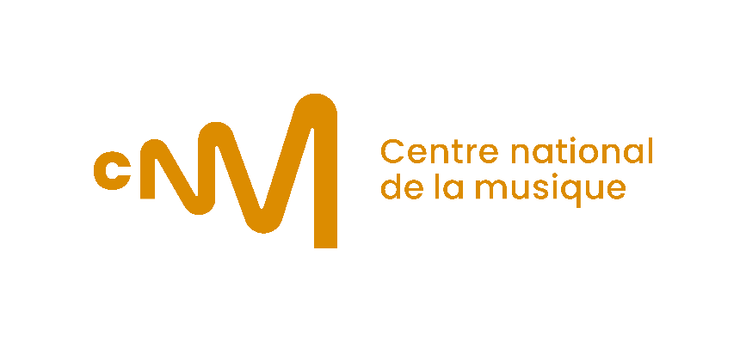

CERTIFICATIONS EXPORT 2022

SINGLES

ISRC | Date de sortie | Artiste | Titre | Label | Distributeur | Master Owner | Total Download | Eq streams | Total streams | TOTAL EQ STREAMS | Certification précédente (+ année) | Certification atteinte en 2023
 |  |  |  |  |  |  |  | - |  | -
 |  |  |  |  |  |  |  | - |  | -
 |  |  |  |  |  |  |  | - |  | -
 |  |  |  |  |  |  |  | - |  | -
 |  |  |  |  |  |  |  | - |  | -

ALBUMS

UPC | Date de sortie | Artiste | Album | Label | Distributeur | Master Owner | Total Physique | Total Download (album) | Total Streams* | Eq ventes | TOTAL EQ VENTES | Certification précédente (+ année) | Certification atteinte en 2023
 |  |  |  |  |  |  |  |  | *diviser le titre qui a le plus de streams, par 2.
 |  |  |  |  |  |  |  |  |  | - | -
 |  |  |  |  |  |  |  |  |  | - | -
 |  |  |  |  |  |  |  |  |  | - | -
 |  |  |  |  |  |  |  |  |  | - | -
 |  |  |  |  |  |  |  |  |  | - | -

